Screen demo
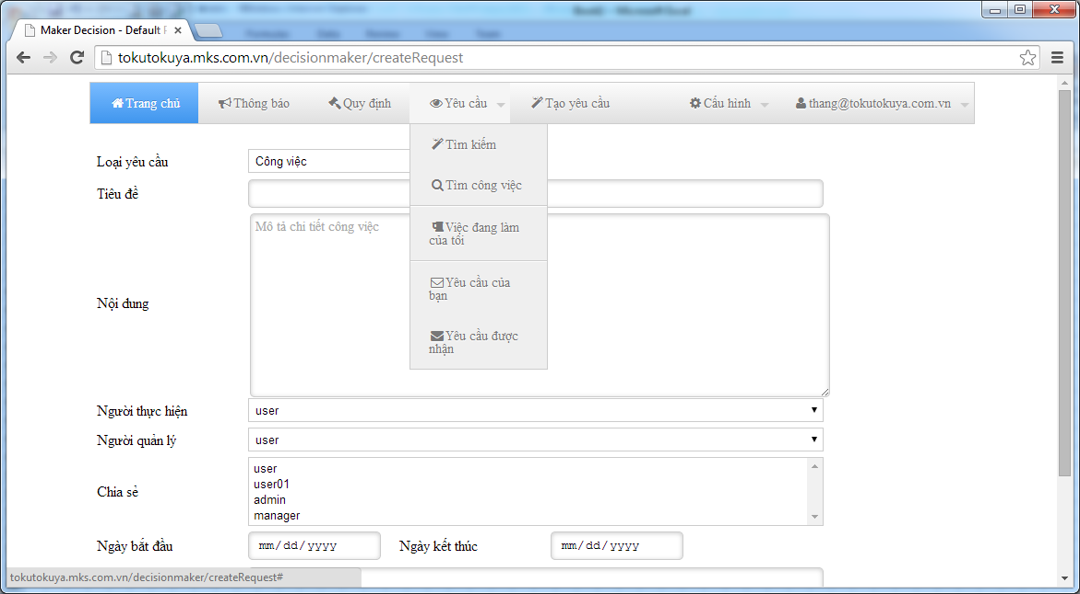
Địa chỉ web: |  | http://tokutokuya.mks.com.vn/decisionmaker
 | Tài khoản: | thang@tokutokuya.com.vn
 | Mật khẩu: | thang@tokutokuya.com.vn

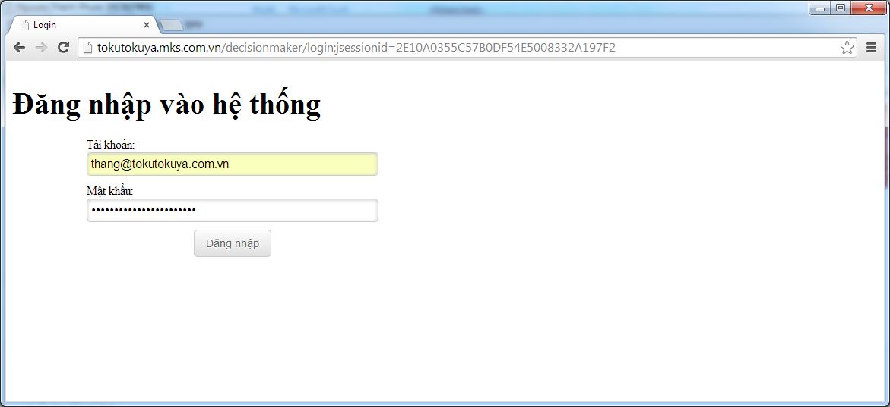

 | Xem các màn hình "Công việc, Quy định, Thông báo, Nghỉ phép" theo lựa chọn trong mục "Loại yêu cầu"
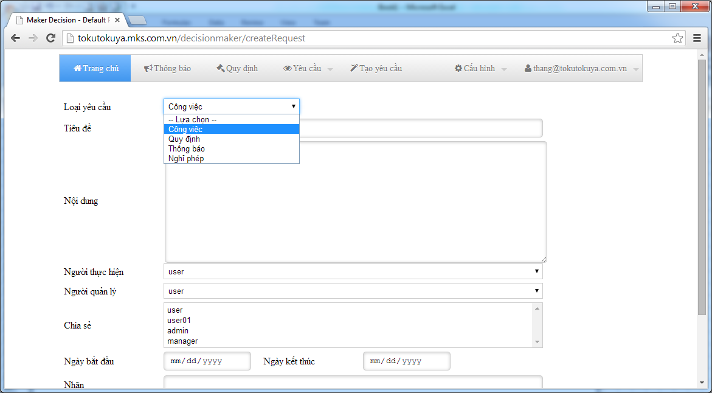

 | Các chức năng khác đang trong giai đoạn hoàn thiện màn hình.

